Matriz de Pruebas
 |  |  |  | Estatus |  |  |  | Total de Ejecutados | Total Casos de Prueba
 |  |  | Tipo de Prueba | Exitoso | Fallado | Detenido por error | No Ejecutado
 |  |  | FUNCIONALES | 3 | 0 | 0 | 4 | 3 | 7
 |  |  | NO FUNCIONALES | 0 | 0 | 0 | 0 | 0 | 0
 |  |  | PORCENTAJE | 42.86% | 0.00% | 0.00% | 57.14% | 42.86% | 7

 |  |  | Comentarios:
 |  |  | Efectividad del Ciclo | 42.86%

# Caso Prueba | Módulo | Título | Precondiciones | Descripción del Caso de Prueba | Resultado Esperado | Estatus | Tipo de Prueba | Comentarios
1 | Inicio | Verificar acceso a la página principal de uTest | Tener conexión a internet y un navegador web disponible. Contar con la URL indicada. | Abrir el navegador web. Ingresar a la URL: https://www.utest.com Visualizar la interfaz principal | La página carga correctamente mostrando toda su información. | Exitoso | FUNCIONALES
2 | Registro | Redirección al formulario de registro inicial | Estar ubicado en la página principal de uTest. | Localizar el botón "Join Now" en la interfaz. Hacer clic sobre el botón. | El sistema redirige de forma exitosa al usuario al primer paso del formulario de registro. | Exitoso | FUNCIONALES
3 | Registro | Validar bloqueo del botón Create Account por campos obligatorios vacíos | Estar posicionado en el formulario de registro inicial. | Ingresar a la pantalla de registro. Dejar todos los campos obligatorios vacíos. | El botón "Create Account" permanece deshabilitado y se muestran mensajes de advertencia de campo requerido en cada apartado. | No Ejecutado | FUNCIONALES
4 | Registro | Validar restricción de números y caracteres especiales en nombres | Estar posicionado en el formulario de registro inicial. | Ingresar números o símbolos en el campo "First Name" o "Last Name" (ej. "213" o "a123") | El sistema rechaza la entrada y despliega mensajes de error indicando que no se admiten ese tipo de caracteres. | No Ejecutado | FUNCIONALES
5 | Registro | Validar formato correcto del correo electrónico | Estar posicionado en el formulario de registro inicial. | Ingresar un texto que no cumpla con la estructura de un correo | El sistema detecta la anomalía en el formato y muestra un mensaje de error indicando que no es valido el correo. | No Ejecutado | FUNCIONALES
6 | Registro | Validar obligatoriedad de aceptación de términos y condiciones | Estar posicionado en el formulario de registro con los datos personales correctos ya llenados. | Llenar los campos obligatorios de texto y fecha correctamente. Dejar sin marcar la casilla de "I have read and agreed to the Terms of Use...". Observar el estado del botón y los mensajes en pantalla. | El botón "Create Account" permanece deshabilitado y se muestra la advertencia en rojo: "You must accept the Terms of Use, Privacy Policy and AI Guidelines to be able to continue". | No Ejecutado | FUNCIONALES
7 | Registro | Validar flujo exitoso de creación de cuenta | Estar en la pantalla inicial del formulario de registro de uTest. | Ingresar First Name y Last Name válidos. Ingresar un Email Address con formato correcto. Seleccionar país de residencia y fecha de nacimiento válida. Marcar obligatoriamente las casillas de aceptación de términos y políticas. Hacer clic en el botón "Create Account". | El sistema procesa la información de manera exitosa, habilita el botón y redirige al usuario al siguiente paso. | Exitoso | FUNCIONALES

CP-1
Módulo | Inicio
Título: | Verificar acceso a la página principal de uTest

Precondiciones: | Tener conexión a internet y un navegador web disponible. Contar con la URL indicada.

Descripción del Caso de Prueba: | Abrir el navegador web. Ingresar a la URL: https://www.utest.com Visualizar la interfaz principal

 |  | 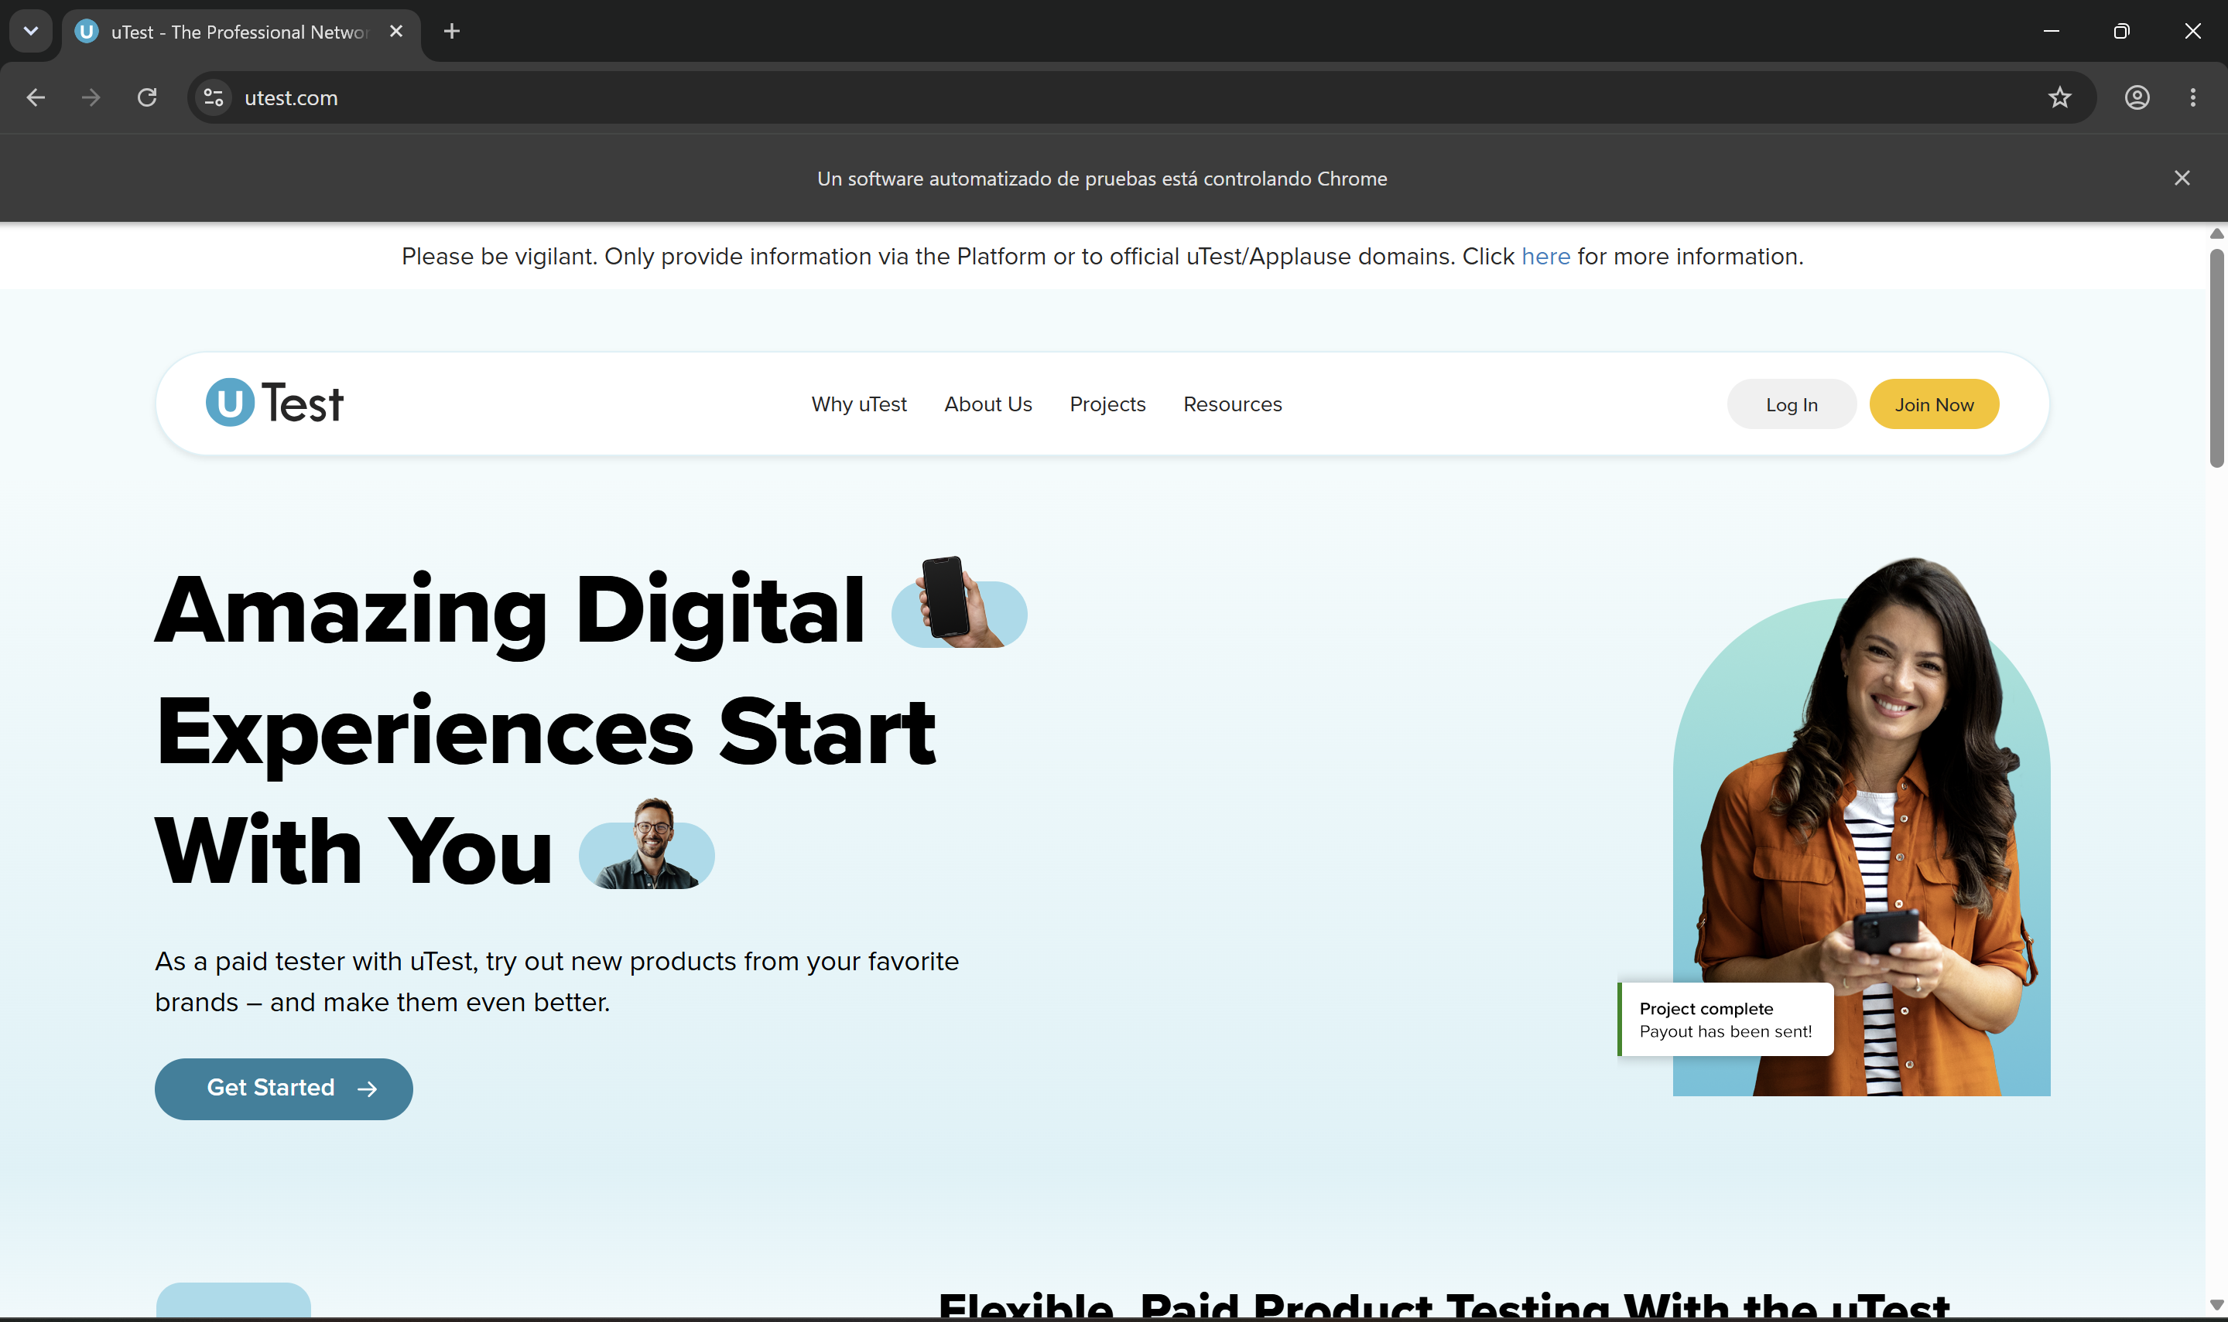

Resultado Esperado: | La página carga correctamente mostrando toda su información.

CP-2
Módulo | Registro
Título: | Redirección al formulario de registro inicial

Precondiciones: | Estar ubicado en la página principal de uTest.

Descripción del Caso de Prueba: | Localizar el botón "Join Now" en la interfaz. Hacer clic sobre el botón.

 |  | 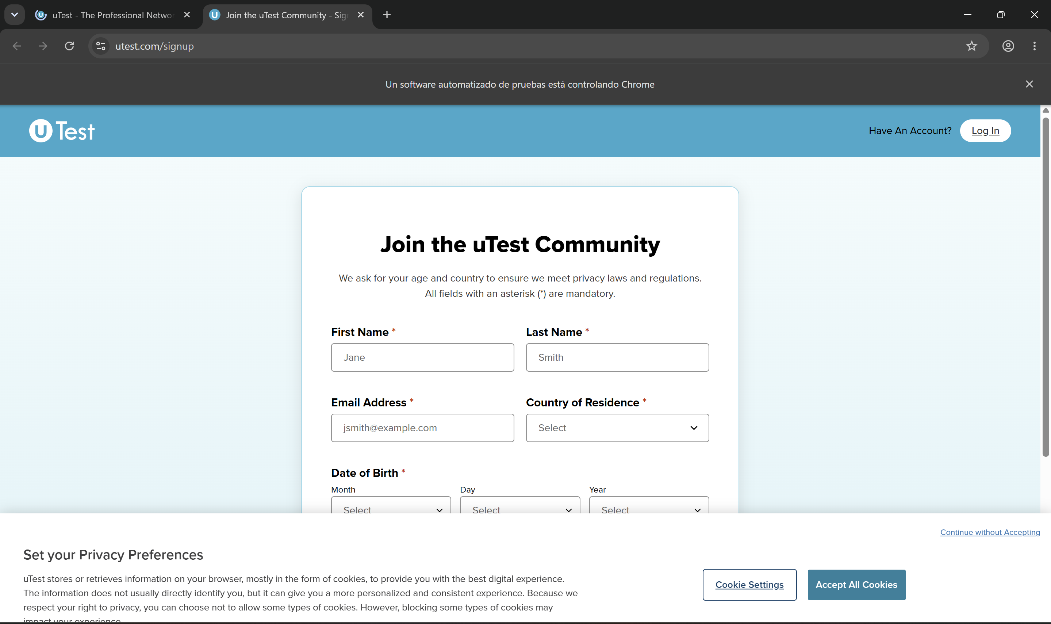

Resultado Esperado: | El sistema redirige de forma exitosa al usuario al primer paso del formulario de registro.

CP-7
Módulo | Registro
Título: | Validar flujo exitoso de creación de cuenta

Precondiciones: | Estar en la pantalla inicial del formulario de registro de uTest.

Descripción del Caso de Prueba: | Ingresar First Name y Last Name válidos. Ingresar un Email Address con formato correcto. Seleccionar país de residencia y fecha de nacimiento válida. Marcar obligatoriamente las casillas de aceptación de términos y políticas. Hacer clic en el botón "Create Account".

 |  | 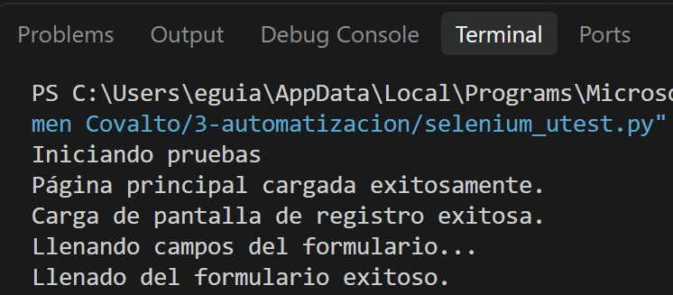 | 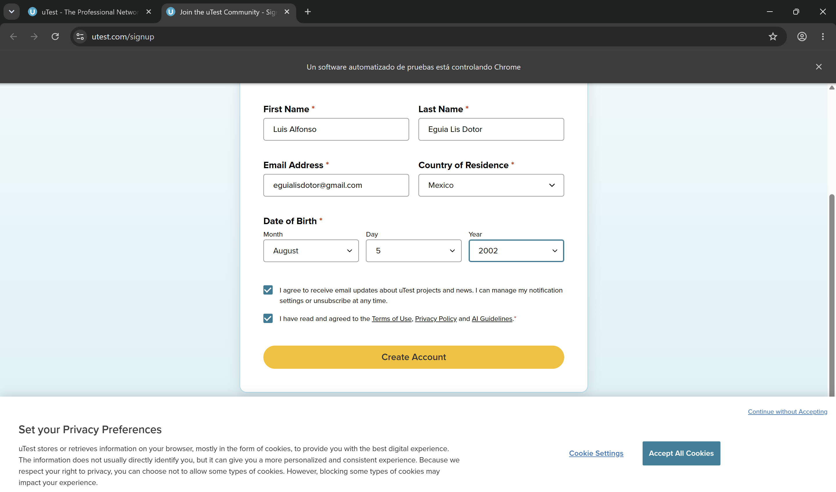

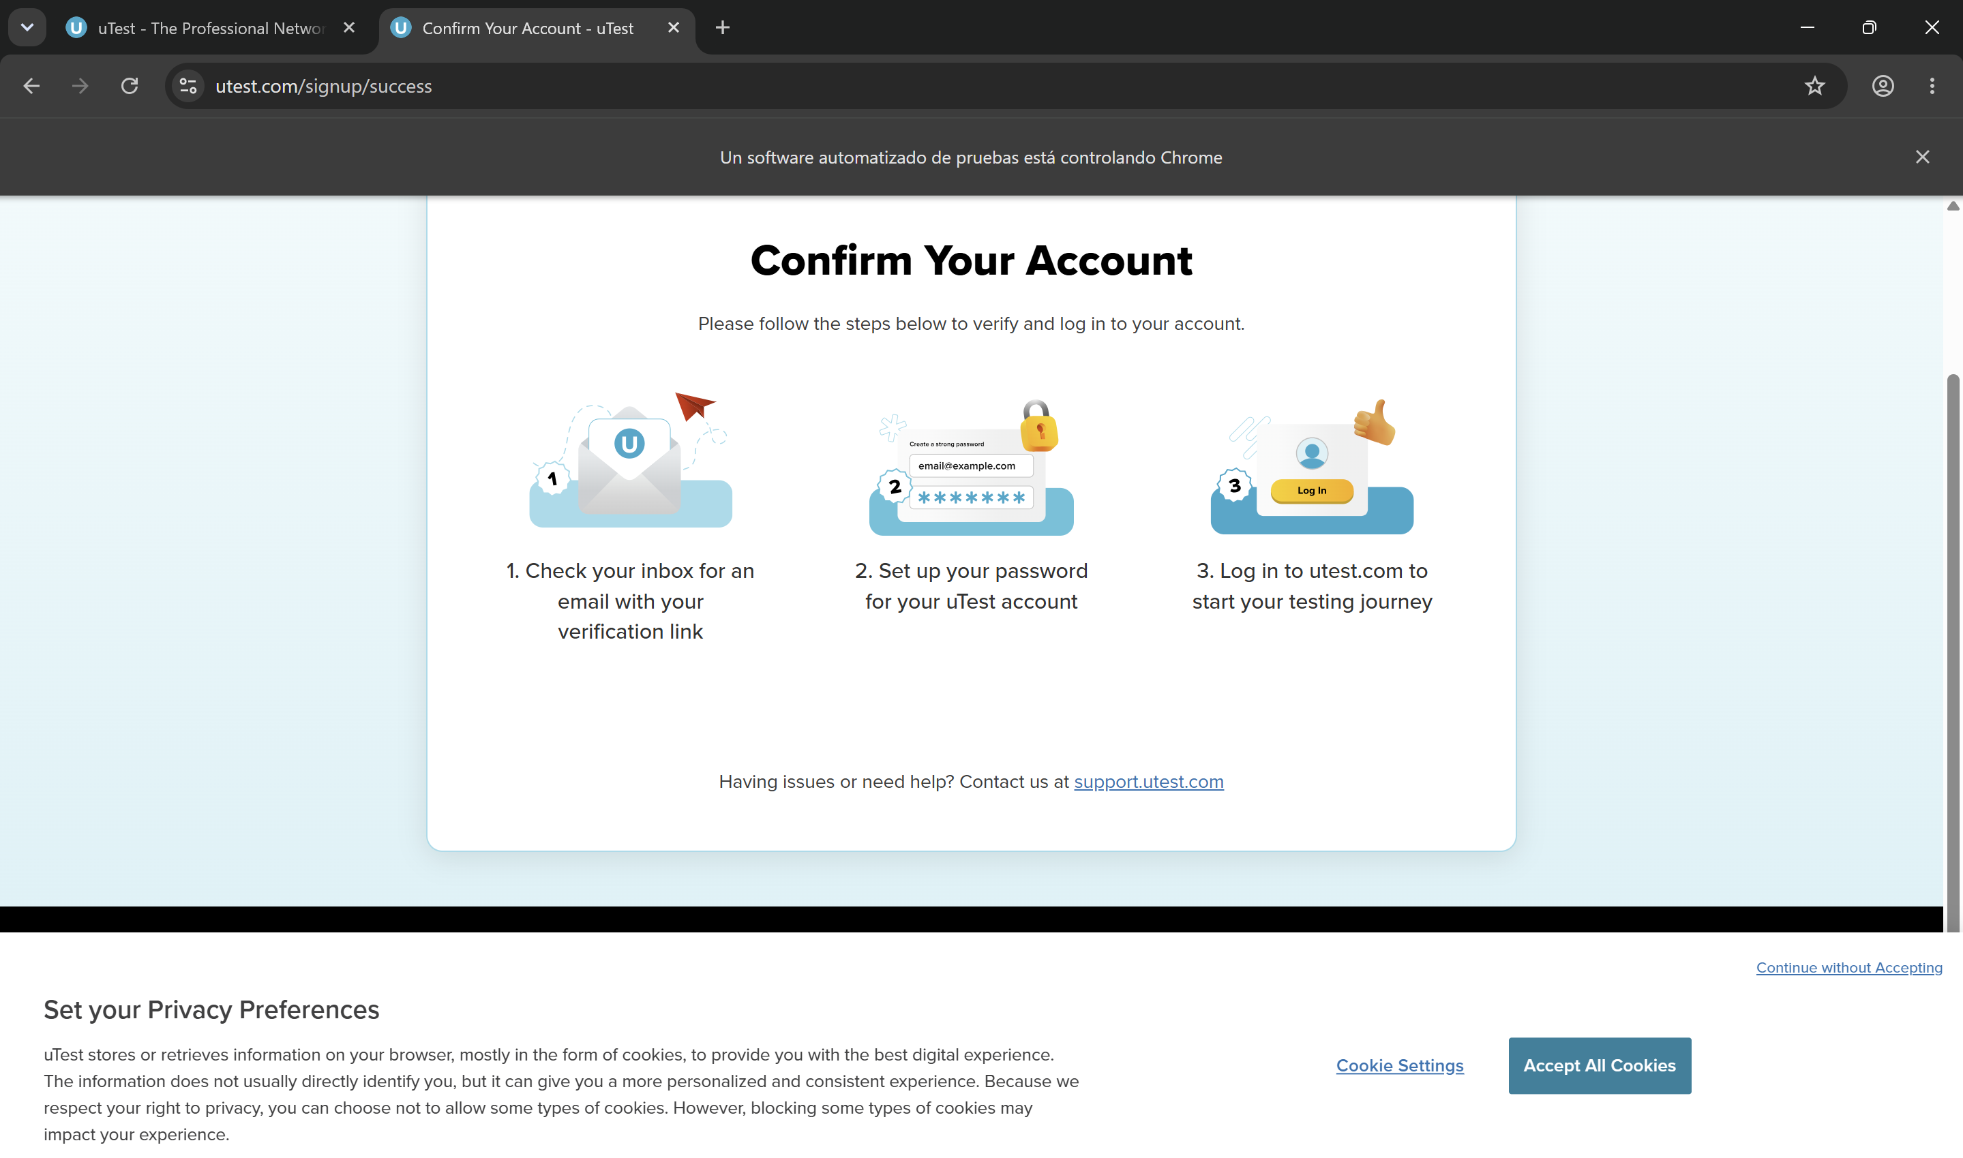 |  | 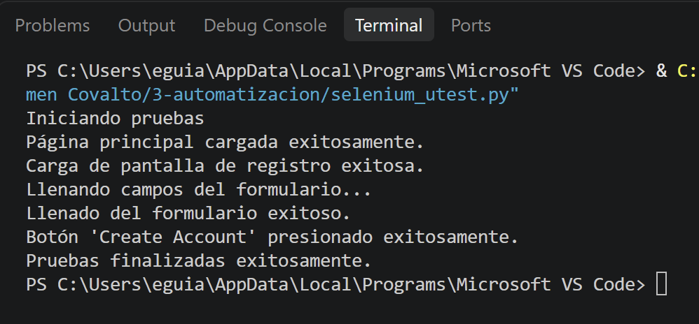 | 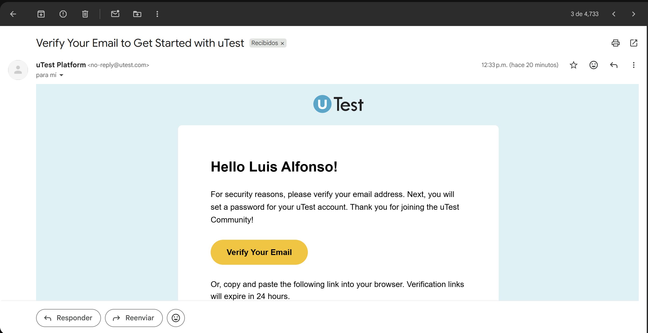

Resultado Esperado: | El sistema procesa la información de manera exitosa, habilita el botón y redirige al usuario al siguiente paso.

